Tabelle1
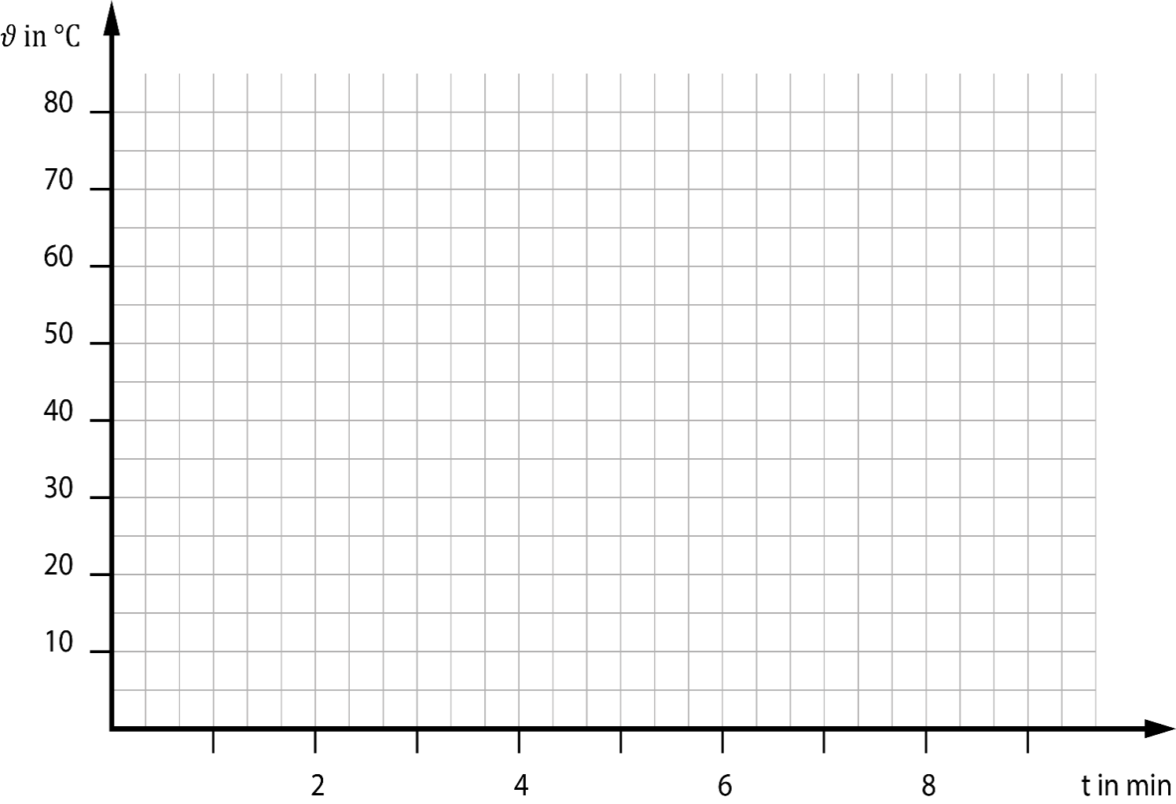
 |  | Bestimmung der Temperaturänderung

Name: |  |  |  | Datum: | 2020-04-29
Klasse:

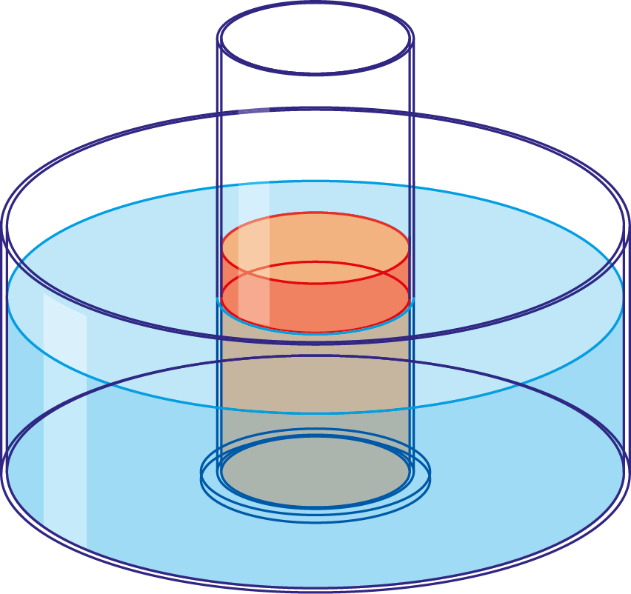
 |  |  | t in min | 𝜗1 in °C | 𝜗2 in °C
 |  |  | 0 | 70 | 20
 |  |  | 1 | 57 | 27
 |  |  | 2 | 48 | 30
 |  |  | 3 | 42 | 33
 |  |  | 4 | 38 | 34
 |  |  | 5 | 36 | 34
 |  |  | 6 | 34 | 34
 |  |  | 7 | 34 | 34
 |  |  | 8 | 33 | 33
 |  |  | 9 | 32 | 32

1. | Trage deinen Namen und deine Klasse ein.
2. | Übertrage deine Messwerte in die Wertetabelle .
3. | Drucke dein Blatt aus.

